Quản lý danh mục
Project Name | Website bán nhạc cụ âm nhạc
Module Code | Quản lý danh mục sản phẩm
 | Hoàn thành | Lỗi | Chưa kiểm tra |  | Bị chặn | Tổng lần kiểm tra
Round 1 | 12 | 0 | 0 |  | 0 | 12
Round 2 | 12 | 0 | 0 |  | 0 | 12

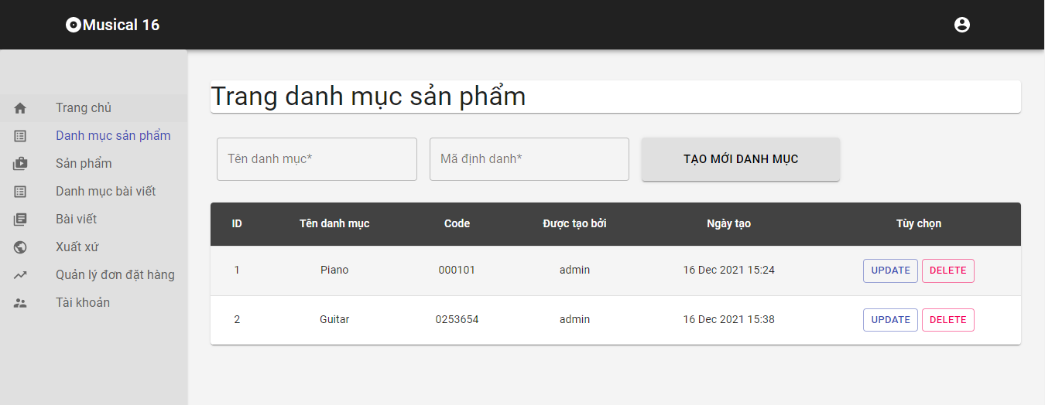

Test Case ID | Mô tả | Quy trình | Điều kiện tiên quyết | Kết quả mong đợi | Kết quả thực tế | Kết quả |  |  |  |  |  | Chú thích
 |  |  |  |  |  | Vòng 1 |  |  | Vòng 2
 |  |  |  |  |  | Trạng thái | Ngày kiểm tra | Người kiểm tra | Trạng thái | Ngày kiểm tra | Người kiểm tra
GUI_SHOW Quản lý danh mục sản phâm
GUI-QLSP01 | [Item] Menu |  |  | -Label : black -Status : enable | -Label : black -Status : enable | Passed | 2021-11-01 | Thắng | Passed | 2021-11-02 | Thắng
GUI-QLSP02 | [Edit(Sửa)] Button |  |  | -Text color : black -Status : enable | -Text color : black -Status : enable | Passed | 2021-11-01 | Thắng | Passed | 2021-11-02 | Thắng
GUI-QLSP03 | [Delete(Xóa)] Button |  |  | -Text color : black -Status : enable | -Text color : black -Status : enable | Passed | 2021-11-01 | Thắng | Passed | 2021-11-02 | Thắng
GUI-QLSP04 | [Add(Thêm)] Button |  |  | -Text color : black -Status : enable | -Text color : black -Status : enable | Passed | 2021-11-01 | Thắng | Passed | 2021-11-02 | Thắng
FUNCTION_SHOW Quản lý danh mục sản phẩm
FUNC-QLSP01 | Xác thực trang thêm danh mục vào quản lý danh mục sản phẩm đang hiển thị | 1. Khởi động trang web. 2. Hiển thị trang đăng nhập. 3. Đăng nhập thành công 4. Hiện thị trang chủ 5. Chọn Menu và click vào Quản lý danh mục sản phẩm 6. Chọn button "Thêm" | Đăng nhập thành công vào trang bằng tài khoản Admin | Hiển thị trang quản lý sản phẩm Table gồm có: - Trường "Tên danh mục sản phẩm" - Trường "Mã code danh mục sản phẩm" - Trường "Chức năng" gồm có: +Button"Thêm" | Hiển thị trang quản lý sản phẩm Table gồm có: - Trường "Tên danh mục sản phẩm" - Trường "Mã code danh mục sản phẩm" - Trường "Chức năng" gồm có: +Button"Thêm" | Passed | 2021-11-02 | Việt | Passed | 2021-11-02 | Việt
FUNC-QLSP02 | Thêm danh mục sản phẩm thành công khi điền đúng tất cả các trường | 1. Khởi động trang web. 2. Hiển thị trang đăng nhập. 3. Đăng nhập thành công 4. Hiện thị trang chủ 5. Chọn Menu và click vào Quản lý danh mục sản phẩm 6. Chọn button "Thêm" | Đăng nhập thành công vào trang bằng tài khoản Admin | Hiển thị thông báo “thêm thành công” | Hiển thị thông báo “thêm thành công” | Passed | 2021-11-02 | Việt | Passed | 2021-11-02 | Việt
FUNC-QLSP03 | Thêm tài khoản thất bại khi điền thiếu một trong các trường: -Tên danh mục sản phẩm. -Mã code danh mục sản phẩm | 1. Khởi động trang web. 2. Hiển thị trang đăng nhập. 3. Đăng nhập thành công 4. Hiện thị trang chủ 5. Chọn Menu và click vào trang quản lý danh mục sản phẩm 6. Chọn button "Thêm" | Đăng nhập thành công vào trang bằng tài khoản Admin | Hiển thị thông báo “thêm thất bại, vui lòng thử lại” | Hiển thị thông báo “thêm thất bại, vui lòng thử lại” | Passed | 2021-11-02 | Việt | Passed | 2021-11-02 | Việt
FUNC-QLSP04 | Hiển thị danh sách danh mục sản phẩm | 1. Khởi động trang web. 2. Hiển thị trang đăng nhập. 3. Đăng nhập thành công 4. Hiện thị trang chủ 5. Chọn Menu và click vào quản lý danh mục sản phẩm 6. Chọn button "danh sách danh mục sản phẩm" | Đăng nhập thành công vào trang bằng tài khoản Admin | Hiển thị trang quản lý sản phẩm Table gồm có: - Trường "Tên danh mục sản phẩm" - Trường "Mã code danh mục sản phẩm" - - Trường "Chức năng" gồm có: +Button"Xóa" +Button"Cập nhật" | Hiển thị trang quản lý sản phẩm Table gồm có: - Trường "Tên danh mục sản phẩm" - Trường "Mã code danh mục sản phẩm" - - Trường "Chức năng" gồm có: +Button"Xóa" +Button"Cập nhật" | Passed | 2021-11-02 | Việt | Passed | 2021-11-02 | Việt
FUNC-QLSP05 | Nhập trường muốn thay đổi và đúng thông tin nhập | 1. Khởi động trang web. 2. Hiển thị trang đăng nhập. 3. Đăng nhập thành công 4. Hiện thị trang chủ 5. Chọn Menu và click vào Quản lý danh mục sản phẩm 6. Chọn button "danh sách danh mục sản phẩm" 7.Click vào nút "Sửa" | Đăng nhập thành công vào trang bằng tài khoản Admin | Hệ thống sẽ thông báo “Cập nhật thành công” và lưu vào cơ sở dữ liệu | Hệ thống sẽ thông báo “Cập nhật thành công” và lưu vào cơ sở dữ liệu | Passed | 2021-11-02 | Việt | Passed | 2021-11-02 | Việt
FUNC-QLSP06 | Nhập trường muốn thay đổi và nhập thông tin không hợp lệ hoặc để trống trường | 1. Khởi động trang web. 2. Hiển thị trang đăng nhập. 3. Đăng nhập thành công 4. Hiện thị trang chủ 5. Chọn Menu và click vào Quản lý danh mục sản phẩm 6. Chọn button "danh sách danh mục sản phẩm" 7.Click vào nút "Sửa" | Đăng nhập thành công vào trang bằng tài khoản Admin | Hệ thống sẽ thông báo “Có lỗi xảy ra , vui lòng nhập lại” | Hệ thống sẽ thông báo “Có lỗi xảy ra , vui lòng nhập lại” | Passed | 2021-11-02 | Việt | Passed | 2021-11-02 | Việt
FUNC-QLSP07 | Xóa danh mục sản phẩm đã được dùng ở sản phẩm bất kì | 1. Khởi động trang web. 2. Hiển thị trang đăng nhập. 3. Đăng nhập thành công 4. Hiện thị trang chủ 5. Chọn mục quản lý danh mục sản phẩm 6. Click vào danh sách danh mục sản phẩm 7. Click vào nút xóa | Đăng nhập thành công vào trang bằng tài khoản Admin | Hệ thống sẽ thông báo “Không thể xóa danh mục sản phẩm này này” | Hệ thống sẽ thông báo “Không thể xóa danh mục sản phẩm này này” | Passed | 2021-11-02 | Việt | Passed | 2021-11-02 | Việt
FUNC-QLSP08 | Xóa danh mục sản phẩm thành công | 1. Khởi động trang web. 2. Hiển thị trang đăng nhập. 3. Đăng nhập thành công 4. Hiện thị trang chủ 5. Chọn mục quản lý danh mục sản phẩm 6. Click vào danh sách danh mục sản phẩm 7. Click vào nút xóa | Đăng nhập thành công vào trang bằng tài khoản Admin | Hệ thống sẽ thông báo “Bạn có chắc chắn sẽ xóa danh mục này?” Đồng ý hệ thống sẽ xóa danh mục sản phẩm ra khỏi cơ sở dữ liệu Hủy thao tác hệ thống sẽ hủy thao tác xóa và quay trở lại Danh sách danh mục sản phẩm | Hệ thống sẽ thông báo “Bạn có chắc chắn sẽ xóa danh mục này?” Đồng ý hệ thống sẽ xóa danh mục sản phẩm ra khỏi cơ sở dữ liệu Hủy thao tác hệ thống sẽ hủy thao tác xóa và quay trở lại Danh sách danh mục sản phẩm | Passed | 2021-11-02 | Việt | Passed | 2021-11-02 | Việt

Quản lý sản phẩm
Project Name | Website bán nhạc cụ âm nhạc
Module Code | Quản lý sản phẩm
 | Hoàn thành | Lỗi | Chưa kiểm tra | Bị chặn | Tổng trường hợp kiểm tra
Round 1 | 16 | 0 | 0 | 0 | 16
Round 2 | 16 | 0 | 0 | 0 | 16

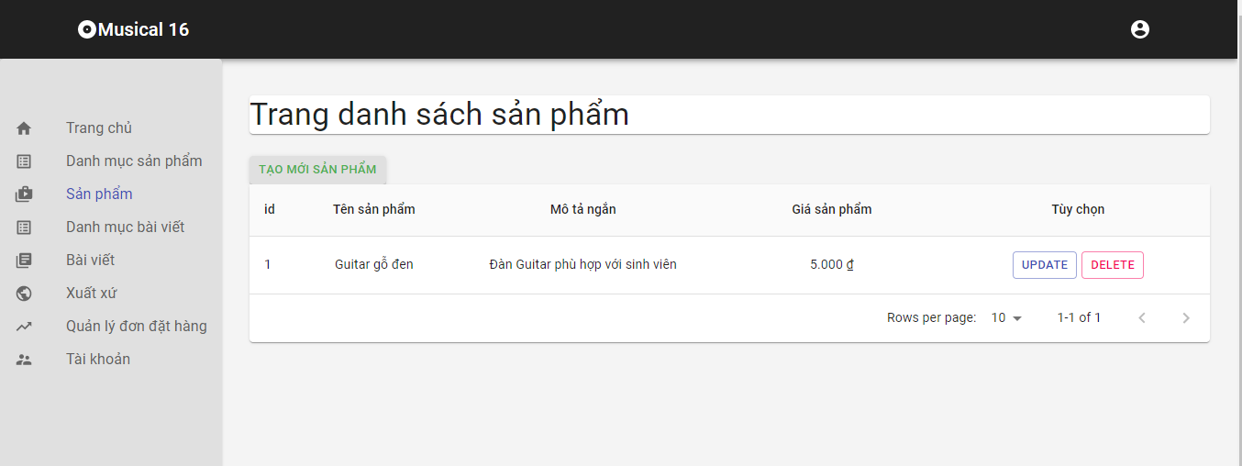

Test Case ID | Mô tả | Quy trình | Điều kiện tiên quyểt | Kết quả mong đợi | Kết quả thực tế | Kết quả |  |  |  |  |  | Chú thích
 |  |  |  |  |  | Vòng 1 |  |  | Vòng 2
 |  |  |  |  |  | Trạng thái | Ngày kiểm tra | Người kiểm tra | Trạng thái | Ngày kiểm tra | Người kiểm tra
GUI_SHOW Quản lý sản phẩm
GUI-QLSP01 | [Item] Menu |  |  | -Label : black -Status : enable | -Label : black -Status : enable | Passed | 2021-11-01 | Thắng | Passed | 2021-11-02 | Thắng
GUI-QLSP02 | [Add(Thêm)] Button |  |  | -Text color : blue -Status : enable | -Text color : blue -Status : enable | Passed | 2021-11-01 | Thắng | Passed | 2021-11-02 | Thắng
GUI-QLSP03 | [Edit(Sửa)] Button |  |  | -Text color : blue -Status : enable | -Text color : blue -Status : enable | Passed | 2021-11-01 | Thắng | Passed | 2021-11-02 | Thắng
GUI-QLSP04 | [Delete(Xóa)] Button |  |  | -Text color : blue -Status : enable | -Text color : blue -Status : enable | Passed | 2021-11-01 | Thắng | Passed | 2021-11-02 | Thắng
GUI-QLSP05 | [Search(Tìm kiếm)] Textbox |  |  | -Text color : black -Status : enable | -Text color : black -Status : enable | Passed | 2021-11-01 | Thắng | Passed | 2021-11-02 | Thắng
FUNCTION_SHOW Quản lý sản phẩm
FUNC-QLSP01 | Xác thực trang thêm sản phẩm vào quản lý sản phẩm đang hiển thị | 1. Khởi động trang web. 2. Hiển thị trang đăng nhập. 3. Đăng nhập thành công 4. Hiện thị trang chủ 5. Click vào mục "Quản lý sản phẩm" 6. Chọn button "Thêm" | Đăng nhập thành công vào trang bằng tài khoản Admin | Hiển thị trang quản lý sản phẩm Table gồm có: - Trường "Tên sản phẩm" - Trường "Mã code sản phẩm" - Trường "Mô tả ngắn sản phẩm" - Trường "Chi tiết sản phẩm" - Trường "Số lượng sản phẩm" - Trường "Giá sản phẩm" - Trường"Thời hạn bảo hành sản phẩm" -Trường "Mã sản phẩm" -Trường "Nơi xuất xứ" - Trường "Chức năng" gồm có: + Button "Thêm" | Hiển thị trang quản lý sản phẩm Table gồm có: - Trường "Tên sản phẩm" - Trường "Mã code sản phẩm" - Trường "Mô tả ngắn sản phẩm" - Trường "Chi tiết sản phẩm" - Trường "Số lượng sản phẩm" - Trường "Giá sản phẩm" - Trường"Thời hạn bảo hành sản phẩm" -Trường "Mã sản phẩm" -Trường "Nơi xuất xứ" - Trường "Chức năng" gồm có: + Button "Thêm" | Passed | 2021-11-02 | Việt | Passed | 2021-11-02 | Việt
FUNC-QLSP02 | Nhập đúng dữ liệu tất cả các trường bắt buộc nhập | 1. Khởi động trang web. 2. Hiển thị trang đăng nhập. 3. Đăng nhập thành công 4. Hiện thị trang chủ 5. Chọn mục quản lý sản phẩm. 6. Click vào Add 7. Hiện ra trang thêm sản phẩm 8. Click vào thêm sản phẩm | Đăng nhập thành công vào trang bằng tài khoản Admin | Hiển thị thông báo “thêm thành công” | Hiển thị thông báo “thêm thành công” | Passed | 2021-11-02 | Việt | Passed | 2021-11-02 | Việt
FUNC-QLSP03 | Thêm sản phẩm thất bại khi điền thiếu một trong các trường: -Tên sản phẩm. -Mã code sản phẩm -Mô tả ngắn sản phẩm -Chi tiết sản phẩm -Số lượng sản phẩm -Giá sản phẩm -Thời hạn bảo hành sản phẩm -Mã sản phẩm -Nơi xuất xứ | 1. Khởi động trang web. 2. Hiển thị trang đăng nhập. 3. Đăng nhập thành công 4. Hiện thị trang chủ 5. Chọn mục quản lý sản phẩm. 6. Click vào Add 7. Hiện ra trang thêm sản phẩm 8. Click vào thêm sản phẩm | Đăng nhập thành công vào trang bằng tài khoản Admin | Hiển thị thông báo “thêm thất bại, vui lòng thử lại” | Hiển thị thông báo “thêm thất bại, vui lòng thử lại” | Passed | 2021-11-02 | Việt | Passed | 2021-11-02 | Việt
FUNC-QLSP04 | Không nhập thông tin hợp lệ vào các trường | 1. Khởi động trang web. 2. Hiển thị trang đăng nhập. 3. Đăng nhập thành công 4. Hiện thị trang chủ 5. Chọn mục quản lý sản phẩm 6. Click vào Add 7. Hiện ra trang thêm sản phẩm 8. Click vào thêm sản phẩm | Đăng nhập thành công vào trang bằng tài khoản Admin | Hiển thị thông báo “thêm thất bại, vui lòng thử lại” | Hiển thị thông báo “thêm thất bại, vui lòng thử lại” | Passed | 2021-11-02 | Việt | Passed | 2021-11-02 | Việt
FUNC-QLSP05 | Xác thực trang danh sách sản phẩm đang hiển thị | 1. Khởi động trang web. 2. Hiển thị trang đăng nhập. 3. Đăng nhập thành công 4. Hiện thị trang chủ 5. Chọn mục quản lý sản phẩm. 6. Click vào danh sách sản phẩm | Đăng nhập thành công vào trang bằng tài khoản Admin | Hiển thị trang quản lý sản phẩm Table gồm có: - Trường "Tên sản phẩm" - Trường "Mã code sản phẩm" - Trường "Mô tả ngắn sản phẩm" - Trường "Chi tiết sản phẩm" - Trường "Số lượng sản phẩm" - Trường "Giá sản phẩm" - Trường"Thời hạn bảo hành sản phẩm" -Trường "Mã sản phẩm" -Trường "Nơi xuất xứ" -Trường "Hình ảnh sản phẩm" - Trường "Chức năng" gồm có: + Button "Update" + Button "Hủy" | Hiển thị trang quản lý sản phẩm Table gồm có: - Trường "Tên sản phẩm" - Trường "Mã code sản phẩm" - Trường "Mô tả ngắn sản phẩm" - Trường "Chi tiết sản phẩm" - Trường "Số lượng sản phẩm" - Trường "Giá sản phẩm" - Trường"Thời hạn bảo hành sản phẩm" -Trường "Mã sản phẩm" -Trường "Nơi xuất xứ" -Trường "Hình ảnh sản phẩm" - Trường "Chức năng" gồm có: + Button "Update" + Button "Hủy" | Passed | 2021-11-02 | Việt | Passed | 2021-11-02 | Việt
FUNC-QLSP06 | Nhập trường muốn thay đổi và đúng thông tin nhập | 1. Khởi động trang web. 2. Hiển thị trang đăng nhập. 3. Đăng nhập thành công 4. Hiện thị trang chủ 5. Chọn mục quản lý sản phẩm 6. Click vào danh sách sản phẩm 7. Click vào Edit 8. Click vào update sản phẩm | Đăng nhập thành công vào trang bằng tài khoản Admin | Hệ thống sẽ thông báo “Cập nhật thành công” và lưu vào cơ sở dữ liệu | Hệ thống sẽ thông báo “Cập nhật thành công” và lưu vào cơ sở dữ liệu | Passed | 2021-11-02 | Việt | Passed | 2021-11-02 | Việt
FUNC-QLSP07 | Nhập trường muốn thay đổi và nhập thông tin không hợp lệ | 1. Khởi động trang web. 2. Hiển thị trang đăng nhập. 3. Đăng nhập thành công 4. Hiện thị trang chủ 5. Chọn mục quản lý sản phẩm 6. Click vào danh sách sản phẩm 7. Click vào Edit 8. Click vào update sản phẩm | Đăng nhập thành công vào trang bằng tài khoản Admin | Hệ thống sẽ thông báo “Có lỗi xảy ra , vui lòng nhập lại”. | Hệ thống sẽ thông báo “Có lỗi xảy ra , vui lòng nhập lại”. | Passed | 2021-11-02 | Việt | Passed | 2021-11-02 | Việt
FUNC-QLSP08 | Xóa sản phẩm đã được dùng ở đơn hàng hay giỏ hàng bất kì | 1. Khởi động trang web. 2. Hiển thị trang đăng nhập. 3. Đăng nhập thành công 4. Hiện thị trang chủ 5. Chọn mục quản lý sản phẩm 6. Click vào danh sách sản phẩm 7. Click vào button "Xóa" | Đăng nhập thành công vào trang bằng tài khoản Admin | Hệ thống sẽ thông báo “Không thể xóa sản phẩm” | Hệ thống sẽ thông báo “Không thể xóa sản phẩm” | Passed | 2021-11-02 | Việt | Passed | 2021-11-02 | Việt
FUNC-QLSP09 | Xóa Sản phẩm thành công | 1. Khởi động trang web. 2. Hiển thị trang đăng nhập. 3. Đăng nhập thành công 4. Hiện thị trang chủ 5. Chọn mục quản lý sản phẩm 6. Click vào danh sách sản phẩm 7. Click vào button "Xóa" | Đăng nhập thành công vào trang bằng tài khoản Admin | -Hệ thống sẽ thông báo “Bạn có chắc chắn sẽ xóa sản phẩm này?” - Chon đồng ý hệ thống sẽ xóa sản phẩm ra khỏi cơ sở dữ liệu. -Chọn hủy thao tác hệ thống sẽ hủy thao tác xóa và quay trở lại Danh sách sản phẩm. | -Hệ thống sẽ thông báo “Bạn có chắc chắn sẽ xóa sản phẩm này?” - Chon đồng ý hệ thống sẽ xóa sản phẩm ra khỏi cơ sở dữ liệu. -Chọn hủy thao tác hệ thống sẽ hủy thao tác xóa và quay trở lại Danh sách sản phẩm. | Passed | 2021-11-02 | Việt | Passed | 2021-11-02 | Việt
FUNC-QLSP10 | Tìm kiếm thành công | 1. Khởi động trang web. 2. Hiển thị trang đăng nhập. 3. Đăng nhập thành công 4. Hiện thị trang chủ 5. Chọn mục quản lý sản phẩm 6.Click vào danh sách sản phẩm 7. Gõ sản phẩm cần tìm vào textbox "Search" | Đăng nhập thành công vào trang bằng tài khoản Admin | Hiện lên sản phẩm mà bạn muốn tìm và đã nhập trên thanh tìm kiếm | Hiện lên sản phẩm mà bạn muốn tìm và đã nhập trên thanh tìm kiếm | Passed | 2021-11-02 | Việt | Passed | 2021-11-02 | Việt
FUNC-QLSP11 | Tìm kiếm thất bại | 1. Khởi động trang web. 2. Hiển thị trang đăng nhập. 3. Đăng nhập thành công 4. Hiện thị trang chủ 5. Chọn mục quản lý sản phẩm 6.Click vào danh sách sản phẩm 7. Gõ sản phẩm cần tìm vào textbox "Search" | Đăng nhập thành công vào trang bằng tài khoản Admin | Hệ thống hiển thị thông báo: "Không có sản phẩm mà bạn muốn tìm !" | Hệ thống hiển thị thông báo: "Không có sản phẩm mà bạn muốn tìm !" | Passed | 2021-11-02 | Việt | Passed | 2021-11-02 | Việt

Quản lý danh mục bài viết
Project Name | Website bán nhạc cụ âm nhạc
Module Code | Quản lý danh mục bài viết
 | Hoàn thành | Lỗi | Chưa kiểm tra |  | Bị chặn | Tổng lần kiểm tra
Round 1 | 12 | 0 | 0 |  | 0 | 12
Round 2 | 12 | 0 | 0 |  | 0 | 12

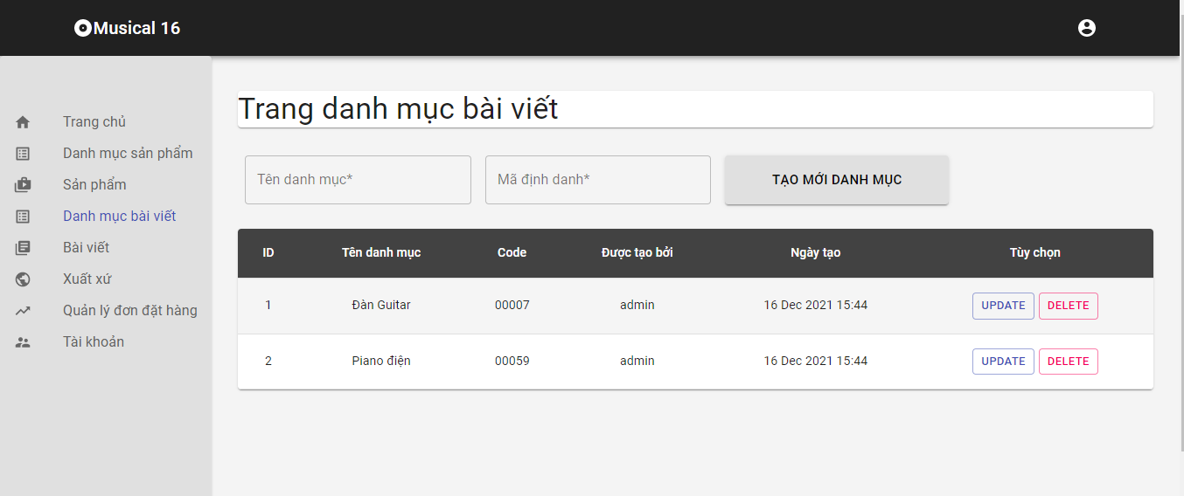

Test Case ID | Mô tả | Quy trình | Điều kiện tiên quyết | Kết quả mong đợi | Kết quả thực tế | Kết quả |  |  |  |  |  | Chú thích
 |  |  |  |  |  | Vòng 1 |  |  | Vòng 2
 |  |  |  |  |  | Trạng thái | Ngày kiểm tra | Người kiểm tra | Trạng thái | Ngày kiểm tra | Người kiểm tra
GUI_SHOW Quản lý danh mục bài viết
GUI-QLSP01 | [Item] Menu |  |  | -Label : black -Status : enable | -Label : black -Status : enable | Passed | 2021-11-15 | Việt | Passed | 2021-11-16 | Việt
GUI-QLSP02 | [Edit(Sửa)] Button |  |  | -Text color : black -Status : enable | -Text color : black -Status : enable | Passed | 2021-11-15 | Việt | Passed | 2021-11-16 | Việt
GUI-QLSP03 | [Delete(Xóa)] Button |  |  | -Text color : black -Status : enable | -Text color : black -Status : enable | Passed | 2021-11-15 | Việt | Passed | 2021-11-16 | Việt
GUI-QLSP04 | [Add(Thêm)] Button |  |  | -Text color : black -Status : enable | -Text color : black -Status : enable | Passed | 2021-11-15 | Việt | Passed | 2021-11-16 | Việt
FUNCTION_SHOW Quản lý danh mục bài viết
FUNC-QLSP01 | Xác thực trang thêm danh mục vào quản lý danh mụcbài viết đang hiển thị | 1. Khởi động trang web. 2. Hiển thị trang đăng nhập. 3. Đăng nhập thành công 4. Hiện thị trang chủ 5. Chọn Menu và click vào Quản lý danh mục bài viết 6. Chọn button "Thêm" | Đăng nhập thành công vào trang bằng tài khoản Admin | Hiển thị trang quản lý sản phẩm Table gồm có: - Trường "Tên danh mục bài viết" - Trường "Mã code danh mục bài viết" - Trường "Chức năng" gồm có: +Button"Thêm" | Hiển thị trang quản lý sản phẩm Table gồm có: - Trường "Tên danh mục sản phẩm" - Trường "Mã code danh mục sản phẩm" - Trường "Chức năng" gồm có: +Button"Thêm" | Passed | 2021-11-16 | Thắng | Passed | 2021-11-16 | Thắng
FUNC-QLSP02 | Thêm danh mục bài viết thành công khi điền đúng tất cả các trường | 1. Khởi động trang web. 2. Hiển thị trang đăng nhập. 3. Đăng nhập thành công 4. Hiện thị trang chủ 5. Chọn Menu và click vào Quản lý danh mục bài viết 6. Chọn button "Thêm" | Đăng nhập thành công vào trang bằng tài khoản Admin | Hiển thị thông báo “thêm thành công” | Hiển thị thông báo “thêm thành công” | Passed | 2021-11-16 | Thắng | Passed | 2021-11-16 | Thắng
FUNC-QLSP03 | Thêm tài khoản thất bại khi điền thiếu một trong các trường: -Tên danh mục bài viết. -Mã code danh mục bài viết. | 1. Khởi động trang web. 2. Hiển thị trang đăng nhập. 3. Đăng nhập thành công 4. Hiện thị trang chủ 5. Chọn Menu và click vào Quản lý danh mục bài viết 6. Chọn button "Thêm" | Đăng nhập thành công vào trang bằng tài khoản Admin | Hiển thị thông báo “thêm thất bại, vui lòng thử lại” | Hiển thị thông báo “thêm thất bại, vui lòng thử lại” | Passed | 2021-11-16 | Thắng | Passed | 2021-11-16 | Thắng
FUNC-QLSP04 | Hiển thị danh sách danh mục bài viết | 1. Khởi động trang web. 2. Hiển thị trang đăng nhập. 3. Đăng nhập thành công 4. Hiện thị trang chủ 5. Chọn Menu và click vào quản lý danh mục sản phẩm 6. Chọn button "danh sách danh mục bài viết" | Đăng nhập thành công vào trang bằng tài khoản Admin | Hiển thị trang quản lý sản phẩm Table gồm có: - Trường "Tên danh mục bài viết" - Trường "Mã code danh mục bài viết" - Trường "Chức năng" gồm có: +Button"Xóa" +Button"Cập nhật" | Hiển thị trang quản lý sản phẩm Table gồm có: - Trường "Tên danh mục bài viết" - Trường "Mã code danh mục bài viết" - Trường "Chức năng" gồm có: +Button"Xóa" +Button"Cập nhật" | Passed | 2021-11-16 | Thắng | Passed | 2021-11-16 | Thắng
FUNC-QLSP05 | Nhập trường muốn thay đổi và đúng thông tin nhập | 1. Khởi động trang web. 2. Hiển thị trang đăng nhập. 3. Đăng nhập thành công 4. Hiện thị trang chủ 5. Chọn Menu và click vào Quản lý danh mục bài viết 6. Chọn button "danh sách danh mục bài viết" 7.Click vào nút "Sửa" | Đăng nhập thành công vào trang bằng tài khoản Admin | Hệ thống sẽ thông báo “Cập nhật thành công” và lưu vào cơ sở dữ liệu | Hệ thống sẽ thông báo “Cập nhật thành công” và lưu vào cơ sở dữ liệu | Passed | 2021-11-16 | Thắng | Passed | 2021-11-16 | Thắng
FUNC-QLSP06 | Nhập trường muốn thay đổi và nhập thông tin không hợp lệ hoặc để trống trường | 1. Khởi động trang web. 2. Hiển thị trang đăng nhập. 3. Đăng nhập thành công 4. Hiện thị trang chủ 5. Chọn Menu và click vào Quản lý danh mục bài viết 6. Chọn button "danh sách danh mục bài viết" 7.Click vào nút "Sửa" | Đăng nhập thành công vào trang bằng tài khoản Admin | Hệ thống sẽ thông báo “Có lỗi xảy ra , vui lòng nhập lại” | Hệ thống sẽ thông báo “Có lỗi xảy ra , vui lòng nhập lại” | Passed | 2021-11-16 | Thắng | Passed | 2021-11-16 | Thắng
FUNC-QLSP07 | Xóa danh mục bài viết đã được dùng ở bài viết bất kì | 1. Khởi động trang web. 2. Hiển thị trang đăng nhập. 3. Đăng nhập thành công 4. Hiện thị trang chủ 5. Chọn mục quản lý danh mục bài viết 6. Click vào danh sách danh mục bài viết 7. Click vào nút xóa | Đăng nhập thành công vào trang bằng tài khoản Admin | Hệ thống sẽ thông báo “Không thể xóa danh mục bài viết này” | Hệ thống sẽ thông báo “Không thể xóa danh mục bài viết này” | Passed | 2021-11-16 | Thắng | Passed | 2021-11-16 | Thắng
FUNC-QLSP08 | Xóa danh mục bài viết thành công | 1. Khởi động trang web. 2. Hiển thị trang đăng nhập. 3. Đăng nhập thành công 4. Hiện thị trang chủ 5. Chọn mục quản lý danh mục bài viết 6. Click vào danh sách danh mục bài viết 7. Click vào nút xóa | Đăng nhập thành công vào trang bằng tài khoản Admin | Hệ thống sẽ thông báo “Bạn có chắc chắn sẽ xóa danh mục này?” Đồng ý hệ thống sẽ xóa danh mục bài viết ra khỏi cơ sở dữ liệu Hủy thao tác hệ thống sẽ hủy thao tác xóa và quay trở lại Danh sách danh mục bài viết | Hệ thống sẽ thông báo “Bạn có chắc chắn sẽ xóa danh mục này?” Đồng ý hệ thống sẽ xóa danh mục bài viết ra khỏi cơ sở dữ liệu Hủy thao tác hệ thống sẽ hủy thao tác xóa và quay trở lại Danh sách danh mục bài viết | Passed | 2021-11-16 | Thắng | Passed | 2021-11-16 | Thắng

Quản lý bài viết
Project Name | Website bán nhạc cụ âm nhạc
Module Code | Quản lý bài viết
 | Hoàn thành | Lỗi | Chưa kiểm tra | Bị chặn | Tổng trường hợp kiểm tra
Round 1 | 15 | 0 | 0 | 0 | 15
Round 2 | 15 | 0 | 0 | 0 | 15

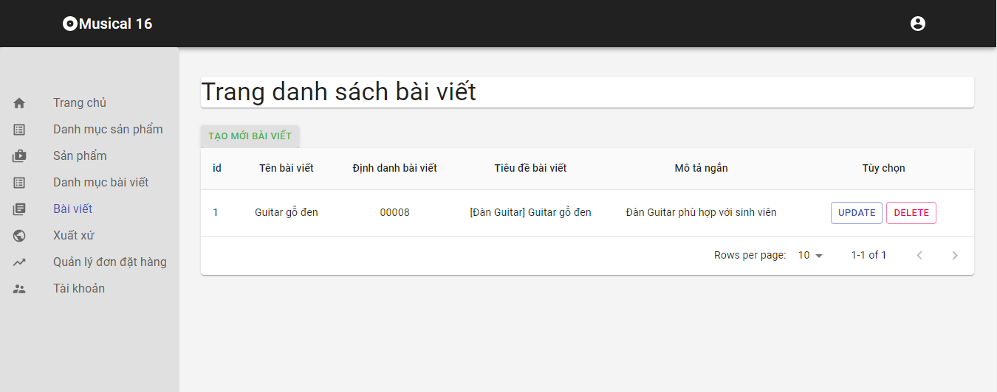

Test Case ID | Mô tả | Quy trình | Điều kiện tiên quyểt | Kết quả mong đợi | Kết quả thực tế | Kết quả |  |  |  |  |  | Chú thích
 |  |  |  |  |  | Vòng 1 |  |  | Vòng 2
 |  |  |  |  |  | Trạng thái | Ngày kiểm tra | Người kiểm tra | Trạng thái | Ngày kiểm tra | Người kiểm tra
GUI_SHOW Quản lý bài viết
GUI-QLSP01 | [Item] Menu |  |  | -Label : black -Status : enable | -Label : black -Status : enable | Passed | 2021-11-15 | Việt | Passed | 2021-11-16 | Việt
GUI-QLSP02 | [Add(Thêm)] Button |  |  | -Text color : blue -Status : enable | -Text color : blue -Status : enable | Passed | 2021-11-15 | Việt | Passed | 2021-11-16 | Việt
GUI-QLSP03 | [Edit(Sửa)] Button |  |  | -Text color : blue -Status : enable | -Text color : blue -Status : enable | Passed | 2021-11-15 | Việt | Passed | 2021-11-16 | Việt
GUI-QLSP04 | [Delete(Xóa)] Button |  |  | -Text color : blue -Status : enable | -Text color : blue -Status : enable | Passed | 2021-11-15 | Việt | Passed | 2021-11-16 | Việt
GUI-QLSP05 | [Search(Tìm kiếm)] Textbox |  |  | -Text color : black -Status : enable | -Text color : black -Status : enable | Passed | 2021-11-15 | Việt | Passed | 2021-11-16 | Việt
FUNCTION_SHOW Quản lý bài viết
FUNC-QLSP01 | Xác thực trang thêm bài viết vào quản lý bài viết đang hiển thị | 1. Khởi động trang web. 2. Hiển thị trang đăng nhập. 3. Đăng nhập thành công 4. Hiện thị trang chủ 5. Click vào mục "Quản lý bài viết" 6. Chọn button "Thêm" | Đăng nhập thành công vào trang bằng tài khoản Admin | Hiển thị trang quản lý sản phẩm Table gồm có: - Trường "Tiêu đề bài viết" - Trường "Mã code bài viết" - Trường "Mô tả ngắn bài viết" - Trường "Chi tiết bài viết" - Trường "Mã danh mục bài viết" - Trường "Chức năng" gồm có: + Button "Thêm" | Hiển thị trang quản lý sản phẩm Table gồm có: - Trường "Tiêu đề bài viết" - Trường "Mã code bài viết" - Trường "Mô tả ngắn bài viết" - Trường "Chi tiết bài viết" - Trường "Mã danh mục bài viết" - Trường "Chức năng" gồm có: + Button "Thêm" | Passed | 2021-11-16 | Thắng | Passed | 2021-11-16 | Thắng
FUNC-QLSP02 | Nhập đúng dữ liệu tất cả các trường bắt buộc nhập | 1. Khởi động trang web. 2. Hiển thị trang đăng nhập. 3. Đăng nhập thành công 4. Hiện thị trang chủ 5. Chọn mục quản lý bài viết. 6. Click vào Add 7. Hiện ra trang thêm bài viết 8. Click vào thêm bài viết | Đăng nhập thành công vào trang bằng tài khoản Admin | Hiển thị thông báo “thêm thành công” | Hiển thị thông báo “thêm thành công” | Passed | 2021-11-16 | Thắng | Passed | 2021-11-16 | Thắng
FUNC-QLSP03 | Thêm bài viết thất bại khi điền thiếu một trong các trường: -Tiêu đề bài viết. -Mã code bài viết. -Mô tả ngắn bài viết. -Chi tiết bài viết -Mã danh mục bài viết. | 1. Khởi động trang web. 2. Hiển thị trang đăng nhập. 3. Đăng nhập thành công 4. Hiện thị trang chủ 5. Chọn mục quản lý bài viết. 6. Click vào Add 7. Hiện ra trang thêm bài viết 8. Click vào thêm bài viết | Đăng nhập thành công vào trang bằng tài khoản Admin | Hiển thị thông báo “thêm thất bại, vui lòng thử lại” | Hiển thị thông báo “thêm thất bại, vui lòng thử lại” | Passed | 2021-11-16 | Thắng | Passed | 2021-11-16 | Thắng
FUNC-QLSP04 | Không nhập thông tin hợp lệ vào các trường | 1. Khởi động trang web. 2. Hiển thị trang đăng nhập. 3. Đăng nhập thành công 4. Hiện thị trang chủ 5. Chọn mục quản lý bài viết. 6. Click vào Add 7. Hiện ra trang thêm bài viết 8. Click vào thêm bài viết | Đăng nhập thành công vào trang bằng tài khoản Admin | Hiển thị thông báo “thêm thất bại, vui lòng thử lại” | Hiển thị thông báo “thêm thất bại, vui lòng thử lại” | Passed | 2021-11-16 | Thắng | Passed | 2021-11-16 | Thắng
FUNC-QLSP05 | Xác thực trang danh sách sản bài viết đang hiển thị | 1. Khởi động trang web. 2. Hiển thị trang đăng nhập. 3. Đăng nhập thành công 4. Hiện thị trang chủ 5. Chọn mục quản lý bài viết. 6. Click vào danh sách bài viết | Đăng nhập thành công vào trang bằng tài khoản Admin | Hiển thị trang quản lý sản phẩm Table gồm có: - Trường "Tiêu đề bài viết" - Trường "Mã code bài viết" - Trường "Mô tả ngắn bài viết" - Trường "Chi tiết bài viết" - Trường "Mã danh mục bài viết" - Trường "Hình ảnh bài viết" - Trường "Chức năng" gồm có: + Button "Update" + Button "Hủy" | Hiển thị trang quản lý sản phẩm Table gồm có: - Trường "Tiêu đề bài viết" - Trường "Mã code bài viết" - Trường "Mô tả ngắn bài viết" - Trường "Chi tiết bài viết" - Trường "Mã danh mục bài viết" - Trường "Hình ảnh bài viết" - Trường "Chức năng" gồm có: + Button "Update" + Button "Hủy" | Passed | 2021-11-16 | Thắng | Passed | 2021-11-16 | Thắng
FUNC-QLSP06 | Nhập trường muốn thay đổi và đúng thông tin nhập | 1. Khởi động trang web. 2. Hiển thị trang đăng nhập. 3. Đăng nhập thành công 4. Hiện thị trang chủ 5. Chọn mục quản lý bài viết 6. Click vào danh sách bài viết 7. Click vào Edit 8. Click vào update bài viết | Đăng nhập thành công vào trang bằng tài khoản Admin | Hệ thống sẽ thông báo “Cập nhật thành công” và lưu vào cơ sở dữ liệu | Hệ thống sẽ thông báo “Cập nhật thành công” và lưu vào cơ sở dữ liệu | Passed | 2021-11-16 | Thắng | Passed | 2021-11-16 | Thắng
FUNC-QLSP07 | Nhập trường muốn thay đổi và nhập thông tin không hợp lệ | 1. Khởi động trang web. 2. Hiển thị trang đăng nhập. 3. Đăng nhập thành công 4. Hiện thị trang chủ 5. Chọn mục quản lý bài viết 6. Click vào danh sách bài viết 7. Click vào Edit 8. Click vào update bài viết | Đăng nhập thành công vào trang bằng tài khoản Admin | Hệ thống sẽ thông báo “Có lỗi xảy ra , vui lòng nhập lại”. | Hệ thống sẽ thông báo “Có lỗi xảy ra , vui lòng nhập lại”. | Passed | 2021-11-16 | Thắng | Passed | 2021-11-16 | Thắng
FUNC-QLSP08 | Xóa bài viết thành công | 1. Khởi động trang web. 2. Hiển thị trang đăng nhập. 3. Đăng nhập thành công 4. Hiện thị trang chủ 5. Chọn mục quản lý bài viết 6. Click vào danh sách bài viết 7. Click vào button "Xóa" | Đăng nhập thành công vào trang bằng tài khoản Admin | -Hệ thống sẽ thông báo “Bạn có chắc chắn sẽ xóa bài viết này?” - Chon đồng ý hệ thống sẽ xóa bài viết ra khỏi cơ sở dữ liệu. -Chọn hủy thao tác hệ thống sẽ hủy thao tác xóa và quay trở lại Danh sách bài viết. | -Hệ thống sẽ thông báo “Bạn có chắc chắn sẽ xóa bài viết này?” - Chon đồng ý hệ thống sẽ xóa bài viết ra khỏi cơ sở dữ liệu. -Chọn hủy thao tác hệ thống sẽ hủy thao tác xóa và quay trở lại Danh sách bài viết. | Passed | 2021-11-16 | Thắng | Passed | 2021-11-16 | Thắng
FUNC-QLSP09 | Tìm kiếm thành công | 1. Khởi động trang web. 2. Hiển thị trang đăng nhập. 3. Đăng nhập thành công 4. Hiện thị trang chủ 5. Chọn mục quản lý bài viết 6.Click vào danh sách bài viết 7. Gõ bài viết cần tìm vào textbox "Search" | Đăng nhập thành công vào trang bằng tài khoản Admin | Hiện lên bài viết mà bạn muốn tìm và đã nhập trên thanh tìm kiếm | Hiện lên bài viết mà bạn muốn tìm và đã nhập trên thanh tìm kiếm | Passed | 2021-11-16 | Thắng | Passed | 2021-11-16 | Thắng
FUNC-QLSP10 | Tìm kiếm thất bại | 1. Khởi động trang web. 2. Hiển thị trang đăng nhập. 3. Đăng nhập thành công 4. Hiện thị trang chủ 5. Chọn mục quản lý bài viết 6.Click vào danh sách bài viết 7. Gõ bài viết cần tìm vào textbox "Search" | Đăng nhập thành công vào trang bằng tài khoản Admin | Hệ thống hiển thị thông báo: "Không có bài viết mà bạn muốn tìm !" | Hệ thống hiển thị thông báo: "Không có bài viết mà bạn muốn tìm !" | Passed | 2021-11-16 | Thắng | Passed | 2021-11-16 | Thắng

